상품제안서
엔트래블 에바 멀티워시백 | 상품코드: F30009

 |  |  |  |  |  |  | 02-412-0044 | www.easy1.co.kr
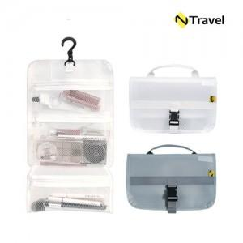

【상세/제작정보】 | 운임비 1박스(50개) 4000원 OPP케이스/선물포장X

【인쇄/포장옵션】 | 풀칼라 / OPP(비닐)

【공급단가】 | 수량 | 200~ | 500~ | 1,000~ | 3,000~ | 5,000~
*VAT별도 | 단가 | 6,750원 | 6,640원 | 6,480원 | 6,310원 | 6,210원

【상품 URL】 | https://dev.easy1.co.kr:443/src/goods_detail.php?gdno=30009

